Titulní list
Středočeský tenisový svaz

STŘEDOČESKÝ POHÁR VETERÁNŮ
47. ročník


TK LÁNY
11. července 2026

 | Počet hráčů ve dvouhře: |  | 22
 | Počet dvojic ve čtyřhře: |  | 4

 | Vítězové

 | dvouhra muži
 | 60 - 64 | Milan Moravec | 3
 | 65 - 69 | Jaromír Roudnický | 8
 | 70 - 74 | Jiří Janošek | 4
 | 75 - 79 | Josef Tůša | 3
 | 80 - 84 | Michal Buňata | 4

 | čtyřhra muži
 | 121 - 139 | Finále Krejza, Nejedlý - | 4
 |  | Riger, Střelba | 0

 | Ředitel turnaje: Petr Moravec
 | Hlavní rozhodčí: Jiří Heincl

Dvouhra
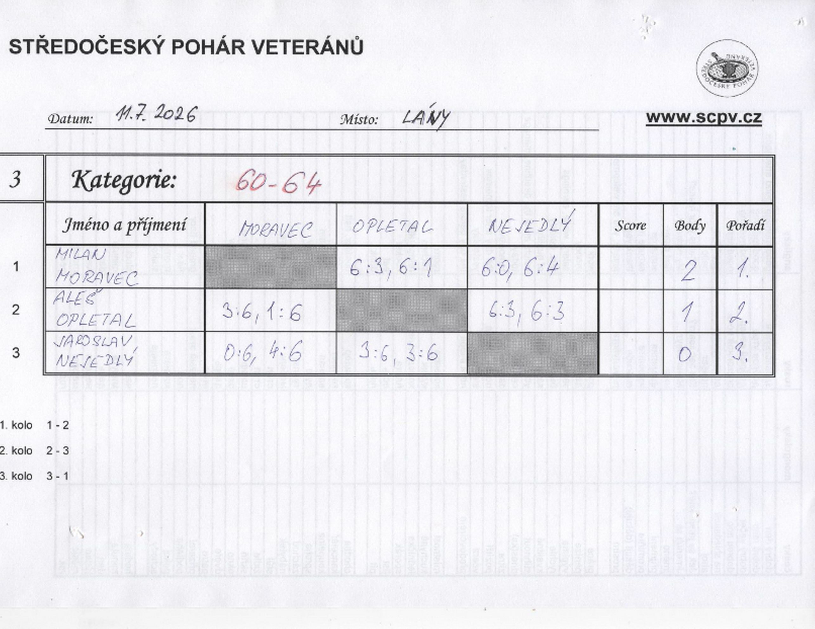

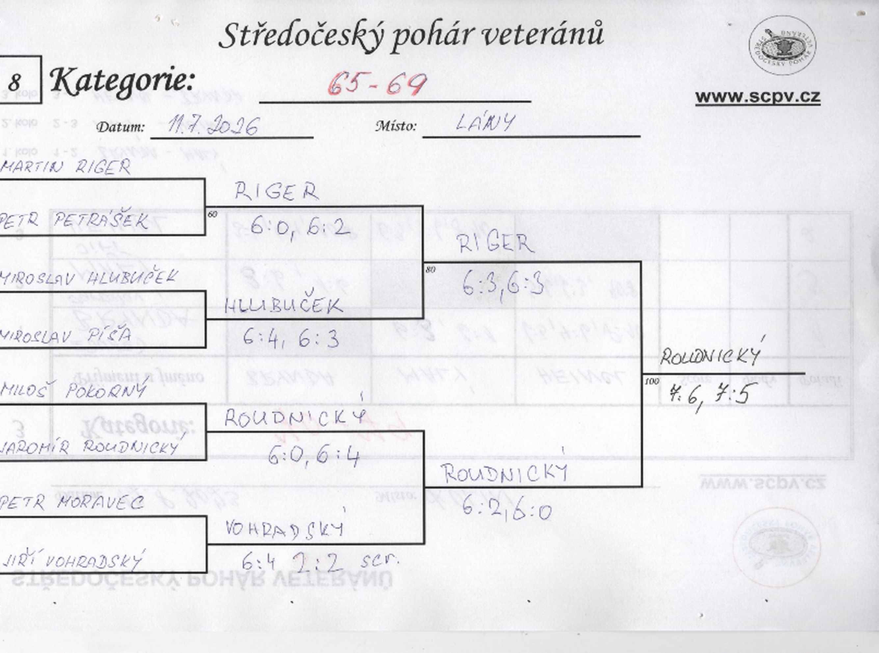

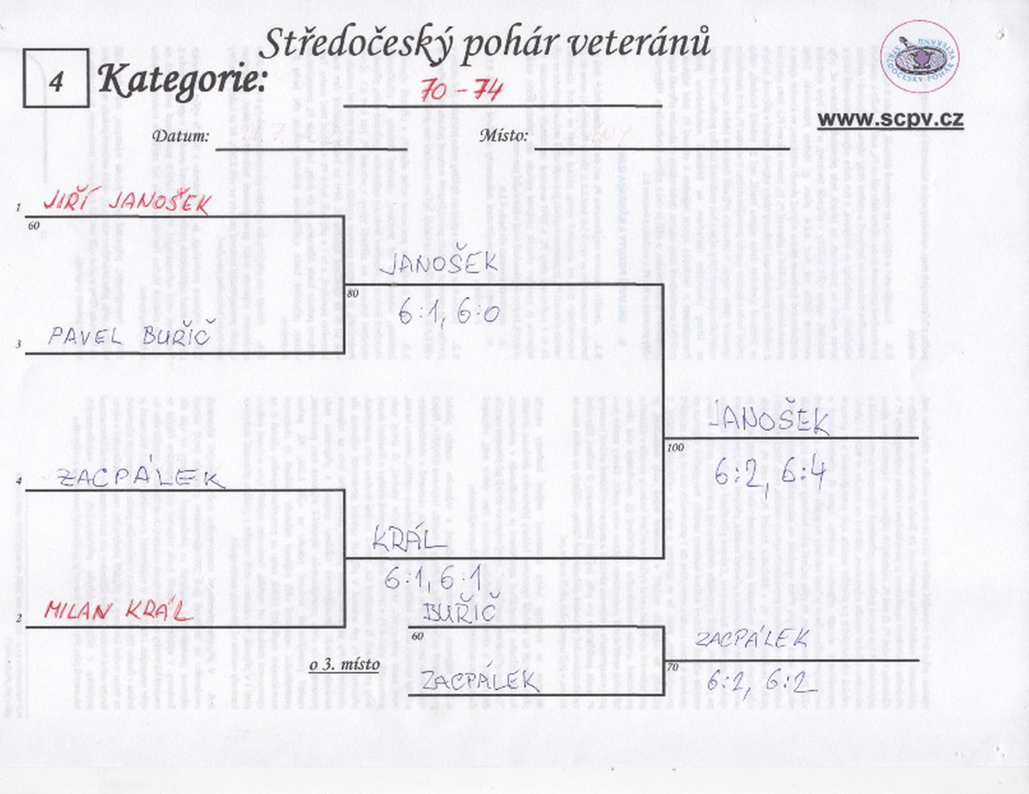

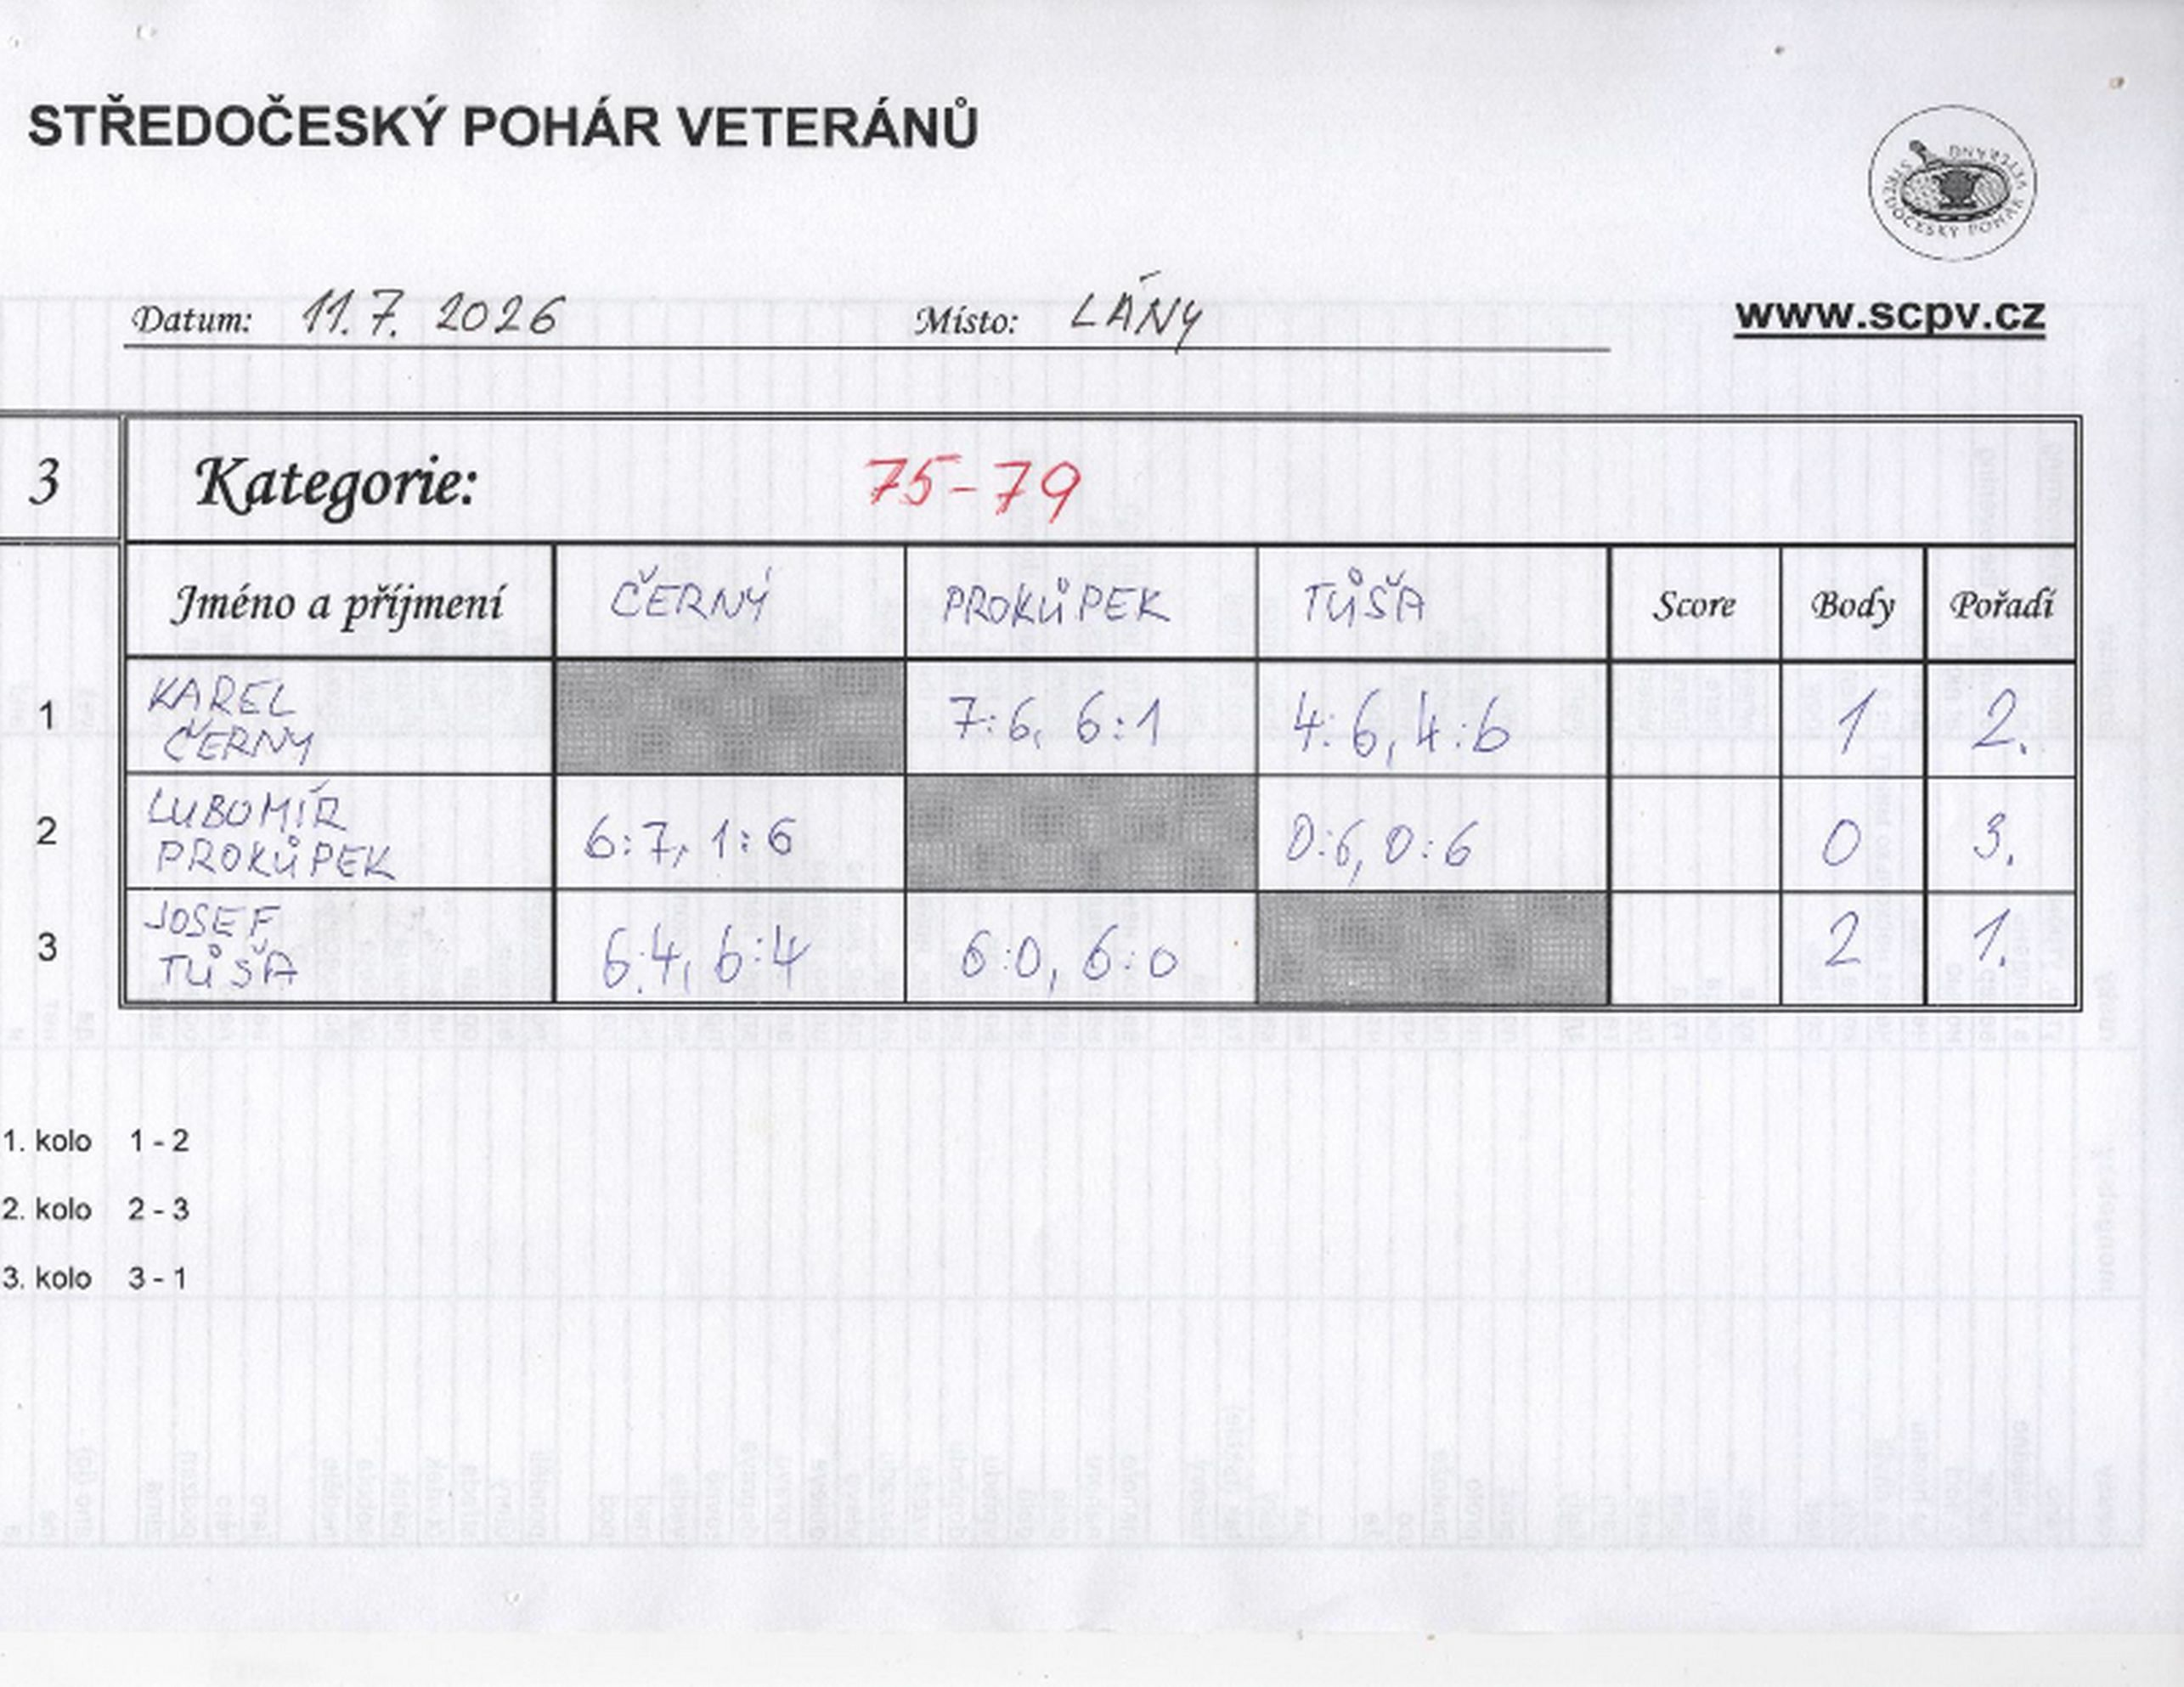

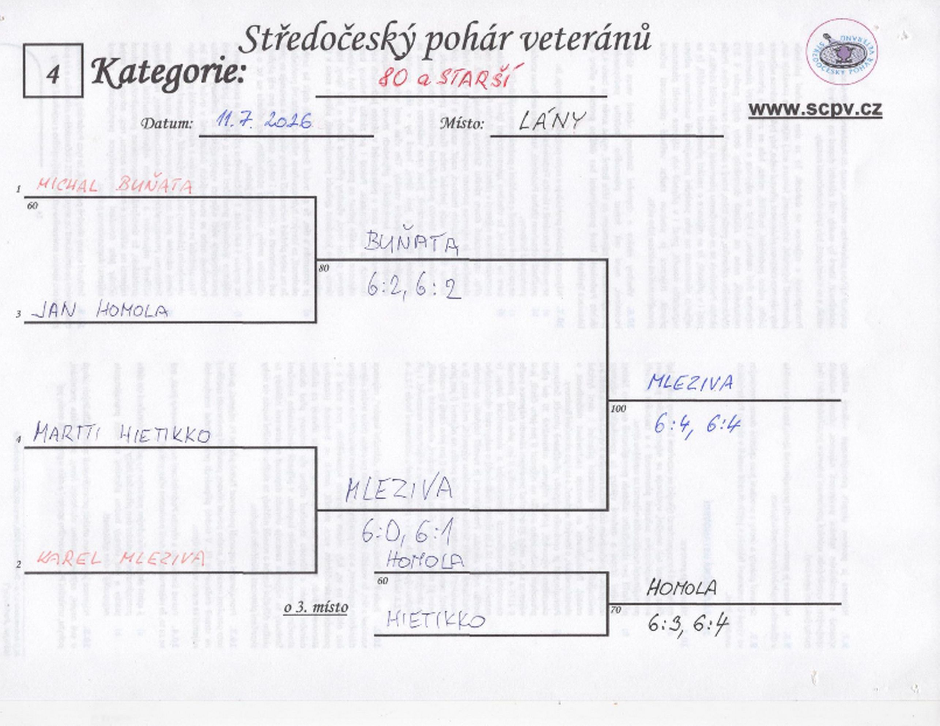

Čtyřhra
